关系图
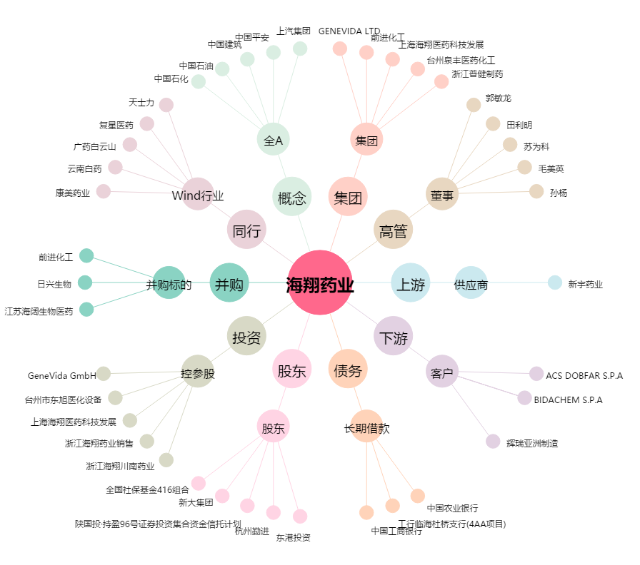
海翔药业[002099.SZ] - 关系概览图

